Hoja1
1- PRESENTACIÓN
Institución: | SECRETARÍA DE EMERGENCIA NACIONAL
Periodo del informe: PRIMER TRIMESTRE 2022
Misión institucional
Gestionar y reducir los riesgos de desastres en el país, a través de políticas con actores, sectores y participación, apoyados en conocimientos y tecnología

Qué es la institución (en lenguaje sencillo, menos de 100 palabras)
La Secretaría de Emergencia Nacional es una institución dependiente de la Presidencia de la República, creada por Ley Nº 2615/05 y que tiene por objeto primordial prevenir y contrarrestar los efectos de las emergencias y los desastres originados por agentes de la naturaleza o de cualquier otro origen, como asimismo promover, coordinar y orientar las actividades de las instituciones públicas, departamentales, municipales y privadas destinadas a la prevención, mitigación, respuesta, rehabilitación y reconstrucción de las comunidades afectadas por situaciones de emergencia o desastre.

2-PRESENTACIÓN DE LOS MIEMBROS DEL COMITÉ DE RENDICIÓN DE CUENTAS AL CIUDADANO (CRCC)
Res. SEN Nº 93/2020 https://www.sen.gov.py/application/files/2215/9468/6128/RSEN_93-20_CRCC.pdf

Nro. | Dependencia |  | Responsable |  | Cargo que Ocupa
1 | Jefatura de Gabinete |  | Ing. Miguel Kurita |  | Jefe de Gabinete
2 | Secretaría General |  | Abg. María del Pilar Cantero |  | Secretaria general
3 | Dirección General de Anticorrupción |  | Abg. Raymond Crecchi Della Loggia |  | Encargado de Despacho de la DGA
4 | Dirección General de Administración y Finanzas |  | Ing. María Elena Muñoz de Jolay |  | Directora general
5 | Dirección de Planificación y Sistematización |  | Sra. Ofelia Insaurralde |  | Directora
6 | Dirección de Auditoría Interna |  | Lic. Elvira Centurión |  | Directora
7 | Dirección de Comunicación e Información Pública |  | Sra. Jazna Arza |  | Encargada de Despacho de la DCIP
Cantidad de Miembros del CRCC: 7
Total Hombres : 2
Total Mujeres: 5
Total nivel directivo o rango superior: 7

3- PLAN DE RENDICIÓN DE CUENTAS AL CIUDADANO
3.1. Resolución de Aprobación y Anexo de Plan de Rendición de Cuentas
https://drive.sen.gov.py/index.php/s/oNDjArissbGAbQb
3.2 Plan de Rendición de Cuentas. (Copiar abajo link de acceso directo)
https://drive.sen.gov.py/index.php/s/oNDjArissbGAbQb
Priorización | Tema |  | Vinculación POI, PEI, PND, ODS. | Justificaciones |  | Evidencia
1° | Gestionar y reducir integralmente los riesgos de desastres en el Paraguay |  | Se integra en el POI, se desarrolla en el PEI, incluye puntos específicos del PND y los ODS y se orienta al cumplimiento del Marco de Sendai para la Reducción del Riesgo de Desastres, aprobado por Decreto Nº 5965/2016 así como a la Política Nacional de GRRD aprobado por Decreto Nº 1402/14 | Responde a la Misión institucional y a su Marco Legal. La Política Nacional de Gestión y Reducción de Riesgos de Desastres y el Plan Nacional de Implementación del Marco de Sendai fueron elaborados en procesos participativos |  | https://www.sen.gov.py/application/files/8015/9188/4586/Politica_Nacional_de_Gestion_y_Reduccion_de_Riesgos__2018.pdf https://www.sen.gov.py/application/files/4415/9188/0160/Plan_Estrategico_Institucional_SEN_2019-2023.pdf https://www.sen.gov.py/application/files/3115/9188/0841/Marco_de_Sendai_2015-2030_-_final_oficial.pdf https://www.sen.gov.py/application/files/3615/9301/0324/Decreto_5965_Marco_de_Sendai.pdf
2° | Profesionalidad, transparencia y rendición de cuentas |  | Se integra a la Misión Visión Institucionales, Política Nacional de Gestión y Reducción de Riesgos de Desastres, al Plan Estratégico Institucional, Manual de Rendición de Cuentas y transversaliza la acción institucional | Disposiciones legales vigentes |  | https://www.sen.gov.py/application/files/5215/9469/1476/SEN-Manual_RCC.pdf https://www.sen.gov.py/application/files/4415/9188/0160/Plan_Estrategico_Institucional_SEN_2019-2023.pdf

(Describir aquí los motivos de la selección temática y exponer si existió participación ciudadana en el proceso. Vincular la selección con el POI, PEI, PND2030 y ODS)

4- GESTIÓN INSTITUCIONAL
4.1 Nivel de Cumplimiento de Minimo de Información Disponible - Transparencia Activa Ley 5189 /14
Mes | Nivel de Cumplimiento |  |  | Enlace publicación de SFP
Enero | 50% |  |  | https://www.sfp.gov.py/sfp/archivos/documentos/Intermedio_Enero_2022_b8fjohjb.pdf
Febrero | AUN NO DISPONIBLE EN EL PORTAL DE LA FUNCION PUBLICA |  |  | AUN NO DISPONIBLE EN EL PORTAL DE LA FUNCION PUBLICA
Marzo | AUN NO DISPONIBLE EN EL PORTAL DE LA FUNCION PUBLICA |  |  | AUN NO DISPONIBLE EN EL PORTAL DE LA FUNCION PUBLICA
Abril
Mayo
Junio
Julio
Agosto
Septiembre
Octubre
Noviembre
Diciembre
(Puede complementar información aquí y apoyarse en gráficos ilustrativos)

4.2 Nivel de Cumplimiento de Minimo de Información Disponible - Transparencia Activa Ley 5282/14
Mes | Nivel de Cumplimiento (%) |  |  | Enlace Portal de Transparencia de la SENAC
Enero | AUN NO DISPONIBLE EN EL PORTAL ACTIVO DE LA SENAC |  |  | https://app.powerbi.com/view?r=eyJrIjoiMmJlYjg1YzgtMmQ3Mi00YzVkLWJkOTQtOTE3ZTZkNzVhYTAzIiwidCI6Ijk2ZDUwYjY5LTE5MGQtNDkxYy1hM2U1LWExYWRlYmMxYTg3NSJ9
Febrero | AUN NO DISPONIBLE EN EL PORTAL ACTIVO DE LA SENAC
Marzo | AUN NO DISPONIBLE EN EL PORTAL ACTIVO DE LA SENAC
Abril
Mayo
Junio
Julio
Agosto
Septiembre
Octubre
Noviembre
Diciembre
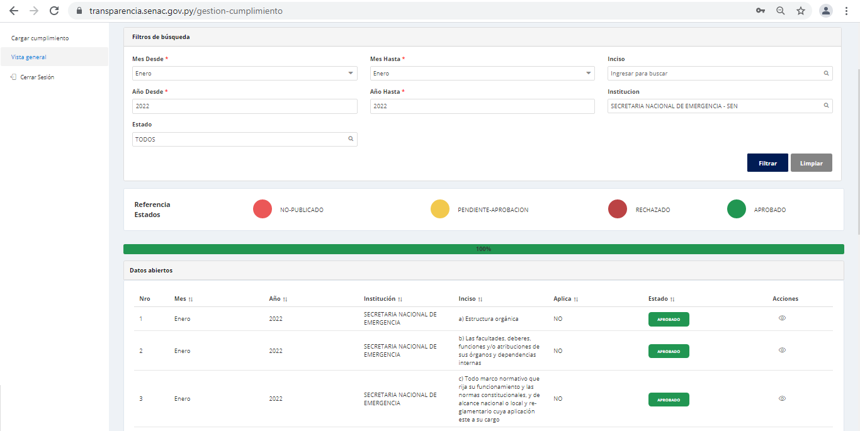 Nivel de cumplimiento Sistema de Transparencia Institucional Enero 2022 - SENAC (100%)
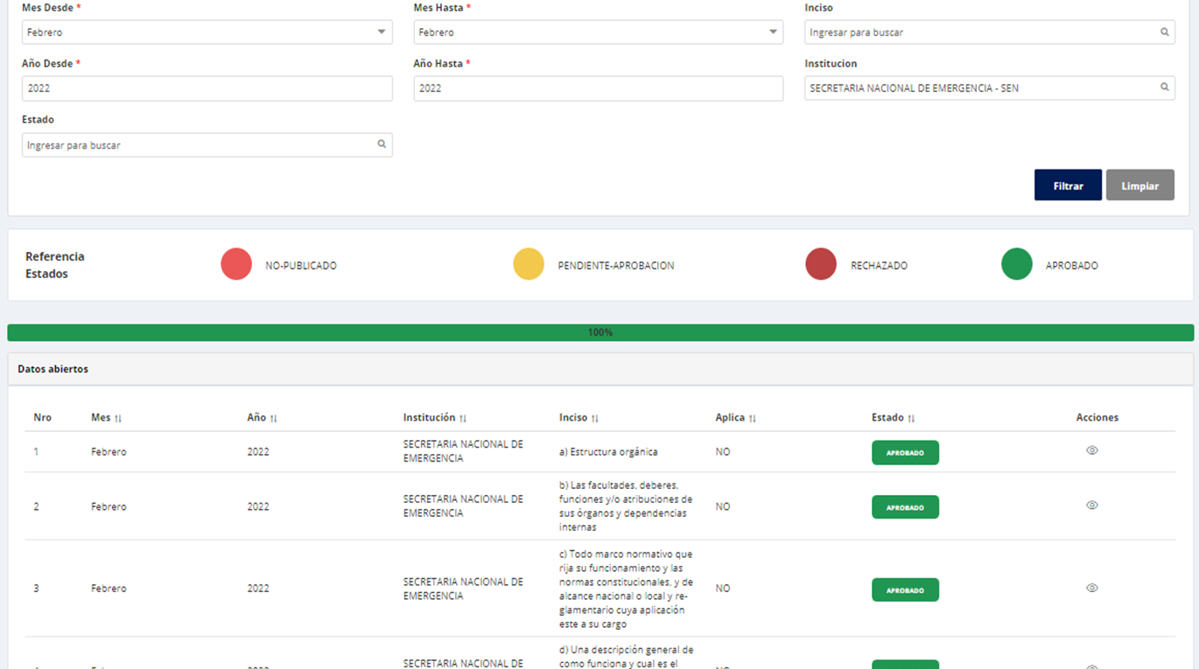 Nivel de cumplimiento Sistema de Transparencia Institucional Febrero 2022 - SENAC (100%)

4.3 Nivel de Cumplimiento de Respuestas a Consultas Ciudadanas - Transparencia Pasiva Ley N° 5282/14
Mes | Cantidad de Consultas | Respondidos |  | No Respondidos |  | Enlace Portal AIP
Enero | 0 | 0 |  | 0 |  | https://informacionpublica.paraguay.gov.py/portal/#!/buscar_informacion#busqueda
Febrero | 3 | 3 |  | 0
Marzo | 1 | 1 |  | 0
Abril
Mayo
Junio
Julio
Agosto
Septiembre
Octubre
Noviembre
Diciembre
(Puede complementar información aquí y apoyarse en gráficos ilustrativos)
4.4 Proyectos y Programas Ejecutados a la fecha del Informe
Descripción | Objetivo | Metas | Población Beneficiaria | Valor de Inversión | Porcentaje de Ejecución | Evidencias
12.1.1.16. Gestión y Reducción de Riesgos de Desastres | Prevenir y contrarrestar los efectos de las emergencias y los desastres originados por los agentes de la naturaleza o de cualquier otro origen, como asimismo promover, coordinar y orientar las actividades de las instituciones públicas, departamentales, municipales y privadas destinadas a la prevención, mitigación, respuesta, rehabilitación y reconstrucción de las comunidades afectadas por situaciones de emergencia o desastre. | Programa Central | Familias en situación de riesgos de emergencias o desastres | 14,637,466,103 | 16% | https://www.sen.gov.py/application/files/3816/5030/2317/Ejecucion_Primer_Trimestre.pdf
(Puede complementar información aquí y apoyarse en gráficos ilustrativos)

4.5 Proyectos y Programas no Ejecutados
Descripción |  | Financieras | De Gestión | Externas | Otras

 |  | NO SE REGISTRA PROGRAMAS NO EJECUTADOS
(Describir aquí los motivos, puede apoyarse en gráficos ilustrativos)

4.6 Servicios o Productos Misionales (Depende de la Naturaleza de la Misión Insitucional, puede abarcar un Programa o Proyecto)
Descripción | Objetivo | Metas | Población Beneficiaria | Porcentaje de Ejecución | Resultados Logrados | Evidencia (Informe de Avance de Metas - SPR)
Asistencia a familias afectadas por eventos que generan daños y pérdidas | Paliar el sufrimiento humano de personas afectadas por situaciones de emergencia o desastres | Se informa sobre lo actuado | 32.746 familias asistidas en el primer trimestre de 2022 | 100% | 32.746 familias asistidas en el primer trimestre de 2022 | Carga en el Sistema de Planificación por Resultados (SPR) de la Secretaria Técnica de Planificación (STP)

(Puede complementar aquí y apoyarse en gráficos ilustrativos)

4.7 Contrataciones realizadas
ID | Objeto | Fecha de Contrato | Valor del Contrato | Proveedor Adjudicado | Estado (Ejecución - Finiquitado) | Enlace DNCP
405136 | Servicio de Rastreo Satelital |  |  | En proceso de evaluacion
412007 | Servicios de Mantenimiento y Reparacion de Vehiculos Varios |  |  | En proceso en el portal de la DNCP
Fone /2022 | Alquiler de predios varios para depositos COE -SEN |  | 96,000,000 | Nelson Haedo V. | En ejecucion
 |  |  | 156,000,000 | Gical SA | En ejecucion
 |  |  | 84,000,000 | Trans Yogapo SA | En ejecucion
Fone N°01/2022 | Adquisicion de tanques de 5000 Lts con acoplado |  |  | En proceso de evaluacion
Fone N°02/2022 | Adquisicion de Chapas Zinc |  |  | En proceso de evaluacion
Fone N°03/2022 | Adquisicion de Alimentos para kit Tipo B |  |  | En proceso de evaluacion
Fone N°04/2022 | Adquisicion de productos de la Agricultura Familiar-Poroto 2 kl |  |  | En proceso de evaluacion
Fone N°05/2022 | Adquisicion de Ch. Fibrocemento, Terciadas y Puntales |  |  | En proceso de evaluacion
Fone N°06/2022 | Adquisicion de Alimentos para kit Tipo A |  |  | En proceso de evaluacion
Fone N°07/2022 | Adquisicion de productos de la Agricultura Familiar-Poroto 5 kl |  |  | En proceso de evaluacion
Fone N°08/2022 | Adquisición de Aceite para Kit Tipo A y Jabón en Pan |  |  | En proceso de evaluacion
(Puede complementar información aquí y apoyarse en gráficos ilustrativos)

4.8 Ejecución Financiera
Rubro | Sub-rubros | Descripción | Presupuestado | Ejecutado | Saldos | Evidencia (Enlace Ley 5189)
100 | 111 | Sueldos | 4,552,590,768 | 1,053,047,692 | 3,499,543,076 | https://www.sen.gov.py/index.php/transparencia/5189/detalles/view_express_entity/5
100 | 113 | Gastos de Representación | 316,204,800 | 57,860,400 | 258,344,400
100 | 114 | Aguinaldo | 405,732,964 | - | 405,732,964
100 | 123 | Remuneración Extraordinaria | 21,336,199 | 5,441,095 | 15,895,104
100 | 131 | Subsidio Familiar | 26,411,670 | 21,371,660 | 5,040,010
100 | 133 | Bonificaciones y Gratificaciones | 1,033,860,113 | 272,679,963 | 761,180,150
100 | 137 | Gratificaciones por Servicios Especiales | 52,650,001 | 13,500,000 | 39,150,001
100 | 144 | Jornales | 4,743,388,156 | 1,038,131,788 | 3,705,256,368
100 | 145 | Honorarios | 1,187,980,807 | 251,225,690 | 936,755,117
100 | 199 | Otros Gastos del Personal | 11,050,000 | 375,000 | 10,675,000
200 | 211 | Energia Electrica | 255,000,000 | 119,463,500 | 135,536,500
200 | 212 | Agua | 80,000,004 | 15,086,554 | 64,913,450
200 | 214 | Telefonos, Telefax y otros Servicios de Telecominicaciòn | 15,000,000 | 3,586,861 | 11,413,139
200 | 231 | PASAJES | 173,004,206 | 0 | 173,004,206
200 | 232 | Viaticos y Movilidad | 1,280,051,796 | 549,047,691 | 731,004,105
200 | 242 | Mantenimiento y Reparacion Menores de Edificios y Locales | 116,850,000 | - | 116,850,000
200 | 243 | Mantenimiento y Reparacion Menores de Maquinarias, Equipos y Muebles de Oficinas | 512,686,500 | 2,230,000 | 510,456,500
200 | 244 | Mantenimiento y Reparacion Menores de Equipos de Transporte | 1,505,680,000 | 102,769,377 | 1,402,910,623
200 | 245 | Servicio de Limpieza,Aseo y Fumigacion | 47,500,000 | 17,100,000 | 30,400,000
200 | 251 | Alquiler de Edificios y Locales | 295,200,000 | 80,677,200 | 214,522,800
200 | 262 | Imprenta, Publicaciones y Reproducciones | 118,788,790 | - | 118,788,790
200 | 263 | Servicios Bancarios | 9,890,000 | 55,000 | 9,835,000
200 | 264 | Primas y Gastos de Seguros | 322,574,910 | 322,574,910 | 0
200 | 265 | Publicidad y Propaganda | 36,316,080 | - | 36,316,080
200 | 268 | Servicios de Comunicaciones | 215,602,000 | 26,320,000 | 189,282,000
200 | 269 | Servicios Tecnicos y Profecionales Varios | 50,000,000 | - | 50,000,000
200 | 271 | SERVICIO DE SEGURO MÉDICO | 1,020,000,000 | 163,500,000 | 856,500,000
200 | 281 | SERVICIOS DE CEREMONIAL | 105,000,000 | - | 105,000,000
200 | 284 | SERVICIOS DE CATERING | 49,555,200 | - | 49,555,200
300 | 291 | CAPACITACION DEL PERSONAL DEL ESTADO | 98,900,000 | - | 98,900,000
300 | 311 | ALIMENTOS PARA PERSONAS | 79,542,000 | - | 79,542,000
300 | 322 | Prendas de Vestir | 84,000,000 | - | 84,000,000
300 | 323 | Confecciones Textiles | 9,800,000 | - | 9,800,000
300 | 324 | Calzados | 31,620,000 | - | 31,620,000
300 | 331 | Papel de Escritorio y Carton | 22,316,000 | - | 22,316,000
300 | 333 | Productos de Artes Graficas | 11,279,250 | - | 11,279,250
300 | 334 | Productos de Papel y Carton | 13,648,100 | - | 13,648,100
300 | 335 | Libros, Revistas y Periodicos | 14,622,800 | - | 14,622,800
300 | 341 | Elementos de Limpieza | 16,216,750 | - | 16,216,750
300 | 342 | Utiles de Escritorio, Oficinas y Enseres | 563,329,450 | 945,000 | 562,384,450
300 | 343 | Utiles y Materiales Electricos | 25,682,500 | - | 25,682,500
300 | 344 | Utensilios de Cocina y Comedor | 1,500,000 | - | 1,500,000
300 | 351 | Compuestos Quimicos | 49,680,000 | - | 49,680,000
300 | 355 | Tintas, Pinturas y Colorantes | 55,170,000 | - | 55,170,000
300 | 358 | Utiles y Materiales Medicos - Quirurgicos y de laboratorios | 40,890,400 | - | 40,890,400
300 | 361 | COMBUSTIBLES | 1,234,743,680 | 1,000,000,000 | 234,743,680
300 | 392 | Cubiertas y Camaras de aire | 265,365,527 | - | 265,365,527
300 | 394 | Herramientas Menores | 3,278,516 | - | 3,278,516
300 | 398 | Prodctos o Insumos No Metalicos | 4,288,000 | - | 4,288,000
300 | 399 | Bienes de Consumos Varios | 5,650,877 | - | 5,650,877
500 | 534 | Equipos Educativos y Recreacionales | 10,650,817 | - | 10,650,817
500 | 536 | Equipos de Comunicaciones y Señalamientos | 51,640,000 | - | 51,640,000
500 | 541 | Adq. De Muebles y Enseres | 360,685,000 | - | 360,685,000
500 | 543 | Adq. De Equipos de Computacion | 85,320,000 | - | 85,320,000
800 | 831 | AP.A ENTID.C/ FINES SOCIALES O EMERGENCIA (FONE) | 39,018,789,094 | 4,366,273,899 | 34,652,515,195
800 | 831 | AP.A ENTID.C/ FINES SOCIALES O EMERGENCIA (FONE) FF10 | 5,127,737,647 | 5,127,737,647 | 0
800 | 841 | BECAS | 100,000,000 | 26,465,176 | 73,534,824
800 | 846 | SUBSIDIOS Y ASIST.SOCIAL A PERS.Y FLIAS | 300,929,189 | - | 300,929,189
900 | 910 | PAGO IMP, TASAS, GTOS JUDIC. Y OTROS | 20,000,000 | - | 20,000,000
 |  |  | 66,267,180,561 | 14,637,466,103 | 51,629,714,458
Ejecución Financiera- 01 Programa Central
 | Presupuesto vigente al 31/03/2022 Obligado 1er. trimestre 01/01 al 31/03/2022 Saldos al 31/03/2022
Presupuesto vigente al 31/03/2022 | 66267180561
Obligado 1er. trimestre 01/01 al 31/03/2022 | 14637466103
Saldos al 31/03/2022 | 51629714458

4.9 Fortalecimiento Institucional (Normativas, Estructura Interna, Infraestructura, adquisiciones, etc. En el trimestre, periodo del Informe)
Mes | Descripción del Fortalecimiento | Costo de Inversión | Descripción del Beneficio |  |  | Evidencia
Enero | Adquisición de Bienes | sin movimiento |  |  |  | https://www.sen.gov.py/index.php/transparencia/5189/detalles/view_express_entity/7
Febrero | Adquisición de Bienes | sin movimiento
Marzo | Adquisición de Bienes | sin movimiento

(Puede complementar información aquí y apoyarse en gráficos ilustrativos)

5- INSTANCIAS DE PARTICIPACIÓN CIUDADANA
5.1. Canales de Participación Ciudadana existentes a la fecha.
N° | Denominación | Descripción |  | Dependencia Responsable del Canal de Participación |  | Evidencia (Página Web, Buzón de SQR, Etc.)
 | PORTAL | Consulta o Sugerencias a través del portal |  | Mesa de Entrada |  | https://www.sen.gov.py/index.php/contacto/reporte-o-sugerencias
 | REDES SOCIALES | Facebook oficial |  | Direccion de Comunicación |  | https://es-la.facebook.com/SecretariadeEmergenciaNacionalParaguay/
 | REDES SOCIALES | Twitter oficial |  | Direccion de Comunicación |  | https://twitter.com/senparaguay
 | REDES SOCIALES | Instagram oficial |  | Direccion de Comunicación |  | https://twitter.com/senparaguay
 | CORREO INSTITUCIONAL | Denuncias a través del portal |  | Dirección de Anticorrupción |  | https://www.sen.gov.py/index.php/transparencia/denuncias
 | PORTAL | Solicitud de Información Pública |  | Dirección de Información Pública |  | https://www.sen.gov.py/index.php/transparencia/informacion-publica
 | TELEFAX | Telefax linea baja ofical |  | Mesa de Entrada |  | (021)440-997/440-998
(Puede complementar información aquí y apoyarse en gráficos ilustrativos)

5.2. Aportes y Mejoras resultantes de la Participación Ciudadana
Propuesta de Mejora |  | Canal Utilizado | Acción o Medida tomada por OEE |  | Evidencia | Observaciones

 |  | NO SE REGISTRA APORTES
(Puede complementar información aquí y apoyarse en gráficos ilustrativos)

5.3 Gestión de denuncias de corrupción
Ticket Numero | Fecha Ingreso | Descripción |  | Estado | Enlace Portal de Denuncias de la SENAC
 | ENERO | NO SE REGISTRAN DENUNCIAS |  |  | NO SE REGISTRAN DENUNCIAS
 | FEBRERO | NO SE REGISTRAN DENUNCIAS |  |  | NO SE REGISTRAN DENUNCIAS
 | MARZO | NO SE REGISTRAN DENUNCIAS |  |  | NO SE REGISTRAN DENUNCIAS
(Puede complementar información aquí y apoyarse en gráficos ilustrativos)

6- CONTROL INTERNO Y EXTERNO

6.1 Informes de Auditorias Internas y Auditorías Externas en el Trimestre
Auditorias Financieras
Nro. Informe | Fecha | Descripción |  |  | Evidencia (Enlace Ley 5282/14)
DAI N° 02/2022 | 2021-01-27 | Dictamen sobre la ejecucion de gastos de la Secretaria de Emergencia Nacional" correspondiente al periodo fiscal 2021.- |  |  | https://drive.sen.gov.py/index.php/s/anBRNexfRwAmJzW

(Puede complementar información aquí y apoyarse en gráficos ilustrativos)

Auditorias de Gestión
Nro. Informe | Fecha | Descripción |  |  | Evidencia (Enlace Ley 5282/14)

 |  | NO SE REGISTRA AUDITORIAS

(Puede complementar información aquí y apoyarse en gráficos ilustrativos)

Auditorías Externas
Nro. Informe | Fecha | Descripción |  |  | Evidencia (Enlace Ley 5282/14)

 |  | NO SE REGISTRA AUDITORIAS

(Puede complementar información aquí y apoyarse en gráficos ilustrativos)

Otros tipos de Auditoria
Nro. Informe | Fecha | Descripción |  |  | Evidencia (Enlace Ley 5282/14)
 | 2022-01-14 | Fondo Nacional de Inversion Publica y Desarrollo FONACIDE" correspondiente al 2do semestre 2021.- |  |  | https://drive.sen.gov.py/index.php/s/anBRNexfRwAmJzW
 | 2022-01-18 | Evaluacion de la Administracion de los Recursos establecidos en la Ley N° 6524/2020"Noviembre-Diciembre/2021
 | 2022-03-17 | Evaluacion de la Administracion de los Recursos establecidos en la Ley N° 6524/2020"Enero-Febrero/2022
DAI N° 01/2022 | 2022-01-21 | Informe de Verificación de Cumplimiento de la Resolución AGPE Nº 84/2019
DAI N° 03/2022 | 2022-03-01 | Evaluacion del Sistema de Control Interno MECIP: 2015 de la Secretaria de Emergencia Nacional/2021.-
 | 2022-01-26 | Anexos II y III. Cumplimiento de las Recomendaciones 2° Semestre 2021.-
(Puede complementar información aquí y apoyarse en gráficos ilustrativos)
Planes de Mejoramiento elaborados en el Trimestre
Nro. | Fecha | Informe de referencia |  |  | Evidencia (Adjuntar Documento)
 | 2022-01-10 | Avance de Planes de Mejoramiento Correspondiente al 4° Trimestre del año 2021 |  |  | https://drive.sen.gov.py/index.php/s/anBRNexfRwAmJzW

(Puede complementar información aquí y apoyarse en gráficos ilustrativos)

6.2 Modelo Estándar de Control Interno para las Instituciones Públicas del Paraguay
Periodo |  |  | Calificación MECIP de la Contraloría General de la República (CGR)
2019 |  |  | 1.96
2020 |  |  | 2.34
2021 |  |  | Aun no se cuenta con la calificación correspondiente al año/2021
(Puede complementar información aquí y apoyarse en gráficos ilustrativos)

7- DESCRIPCIÓN CUALITATIVA DE LOGROS ALCANZADOS
Durante el trimestre se han verificado avances en diversos órdenes: En el contexto de asistencia a familias afectadas por eventos que generan daños y pérdidas la Secretaría de Emergencia Nacional (SEN), ha trasladado y distribuido, desde el 3 de enero hasta el 10 de marzo del 2022, 13.195.000 de litros de agua en la Región Occidental del país, debido a la escasez de agua en las comunidades rurales e indígenas de dicha Región, la SEN brindó en los primeros meses del año una importante asistencia de agua a las comunidades con el llenado de sus reservorios así como a Centros de Salud, Escuelas y Comisarías de las diferentes localidades. En términos de preparación para afrontar situaciones de emergencias o desastres, la SEN recibió la donación de 4 hospitales de campaña del Gobierno de los EE.UU. a través de su embajada. Dichas estructuras cuentan con equipamiento de 40 camas portátiles, pisos modulares vinílicos, aparatos de aires acondicionados, suministro eléctrico independiente de redes (un generador diesel), sectores de higiene, administración y triage, paneles de distribución de energía y techos y paredes laterales aislantes para frío y calor. Los mismos serán utilizados en estrecha colaboración con el MSPBS y las FF.AA. En el marco de la gestión de riesgos, como actividad del Proyecto Asunción Ciudad Verde de las Américas, la Secretaría de Emergencia Nacional (SEN) en conjunto con otras instituciones de Gobierno y el Programa de las Naciones Unidas para el Desarrollo (PNUD), elaboró el documento denominado “Nada al Azar” La Gestión del Riesgo en el Paraguay en retrospectiva 2010 al 2020. El material recopila las características de los diferentes eventos adversos a lo largo de 10 años, su impacto en diversos sectores así como su estrecha relación con la gestión de riesgos y está disponible para todo público en la página web institucional. Asimismo, se ha firmado un convenio de cooperación interinstitucional con la Dirección Nacional de Propiedad Intelectual (DINAP

